Tables de production employées
TABLES DE PRODUCTION EMPLOYEES

 | Pin Maritime |  |  |  |  |  | Itinéraire sylvicole Unisylva en région Centre |  |  |  | Plan de coupe prévisionnel de l'expert sur la période de révolution (pour 7 ha) :
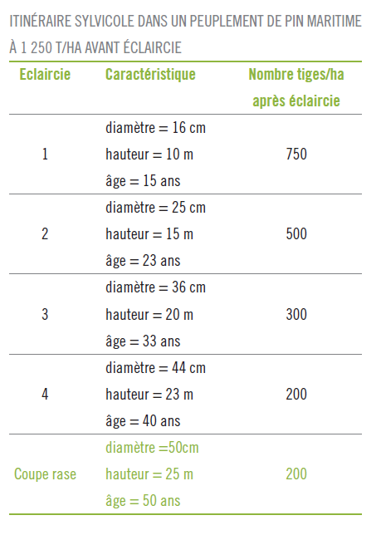
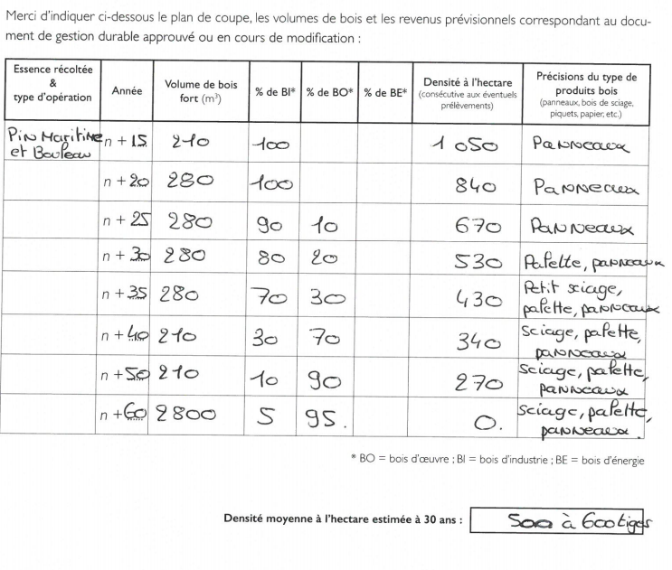
 | Table utilisée : | Sylviculture des pins en région Centre - cf page suivante

 |  | Ne disposant pas d'une table de production pour le Pin Maritime en fertilité, la table utilisée a été reconstituée avec les données fournies par unisylva et validée par l'expert forestier

 | Source :
 |  | http://www.unisylva.fr/essences-doc.html?download=317:pins-en-region-centre

 | Bouleau
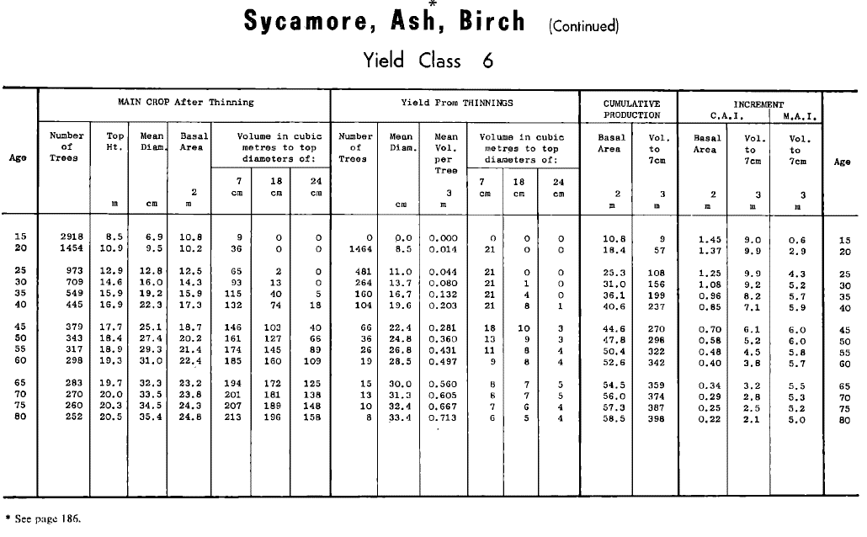
 | Table utilisée : | Forest Management Tables, Hamilton and Christies, revised edition, 1971, 212 p.

 |  | Pas de table de production française connue pour le bouleau, d'où l'emploi d'une table britannique Birch, Classe de production 6, correspondant à une productivité faible (2/5)

 | Source : | https://www.forestresearch.gov.uk/research/archive-forest-management-tables-metric/

TABLES DE PRODUCTION EMPLOYEES

 | PIN MARITIME CENTRE |  |  | Avant éclaircie |  |  |  |  |  | Eclaircie |  |  | Après éclaircie
 | COUPE | Age | Ho | N | Dg | V7/N | V/N | V7 | Vtot | N | V7 | Vtot | N | V7 | Vtot
 | Eclaircie 1 | 15 | 10.0 m | 1250 | 0.16 m | 0.08 m | 0.10 m3/t | 95.89 m3 | 124.66 m3 | 500 | 29.50 m3 | 38.36 m3 | 750 | 44.26 m3 | 57.53 m3
 | Eclaircie 2 | 23 | 15.0 m | 750 | 0.25 m | 0.28 m | 0.37 m3/t | 210.70 m3 | 273.91 m3 | 250 | 54.03 m3 | 70.23 m3 | 500 | 108.05 m3 | 140.47 m3
 | Eclaircie 3 | 33 | 20.0 m | 500 | 0.36 m | 0.78 m | 1.01 m3/t | 388.36 m3 | 504.87 m3 | 200 | 119.50 m3 | 155.34 m3 | 300 | 179.24 m3 | 233.02 m3
 | Eclaircie 4 | 40 | 23.0 m | 300 | 0.44 m | 1.33 m | 1.73 m3/t | 400.30 m3 | 520.39 m3 | 100 | 102.64 m3 | 133.43 m3 | 200 | 205.28 m3 | 266.86 m3
 | Coupe rase | 50 | 25.0 m | 200 | 0.50 m | 1.87 m | 2.43 m3/t | 374.57 m3 | 486.95 m3 | 200 | 288.13 m3 | 374.57 m3 | 0 | 0.00 m3 | 0.00 m3
 | source : | http://www.unisylva.fr/essences-doc.html?download=317:pins-en-region-centre

 | PIN MARITIME FERTE-ST-AUBIN |  |  | Avant éclaircie |  |  |  |  |  | Eclaircie |  |  | Après éclaircie
 | COUPE | Age | Ho | N | Dg | V7/N | V/N | V7 | V | N | V7 | V | N | V7 | V
 | Eclaircie 1 | 20 | 10.5 m | 1200 | 0.18 m | 0.10 m | 0.13 m3/t | 122.33 m3 | 159.03 m3 | 360 | 22.58 m3 | 29.36 m3 | 840 | 99.75 m3 | 129.67 m3
 | Eclaircie 2 | 25 | 13.0 m | 840 | 0.22 m | 0.19 m | 0.25 m3/t | 158.38 m3 | 205.89 m3 | 170 | 19.72 m3 | 25.64 m3 | 670 | 138.65 m3 | 180.25 m3
 | Eclaircie 3 | 30 | 15.0 m | 670 | 0.25 m | 0.28 m | 0.37 m3/t | 188.22 m3 | 244.69 m3 | 140 | 24.20 m3 | 31.46 m3 | 530 | 164.02 m3 | 213.23 m3
 | Eclaircie 4 | 35 | 17.5 m | 530 | 0.28 m | 0.41 m | 0.53 m3/t | 217.90 m3 | 283.27 m3 | 100 | 25.30 m3 | 32.89 m3 | 430 | 192.60 m3 | 250.38 m3
 | Eclaircie 5 | 40 | 20.0 m | 430 | 0.31 m | 0.58 m | 0.75 m3/t | 247.66 m3 | 321.95 m3 | 90 | 31.90 m3 | 41.47 m3 | 340 | 215.76 m3 | 280.49 m3
 | Eclaircie 6 | 50 | 22.0 m | 340 | 0.38 m | 0.95 m | 1.24 m3/t | 323.67 m3 | 420.77 m3 | 70 | 41.01 m3 | 53.31 m3 | 270 | 282.66 m3 | 367.46 m3
 | Coupe rase | 60 | 24.0 m | 270 | 0.45 m | 1.46 m | 1.89 m3/t | 393.21 m3 | 511.18 m3 | 270 | 302.47 m3 | 393.21 m3 | 0 | 90.74 m3 | 117.96 m3

 | Validée par l'expert forestier Kevin Léonce

